tabella pivot
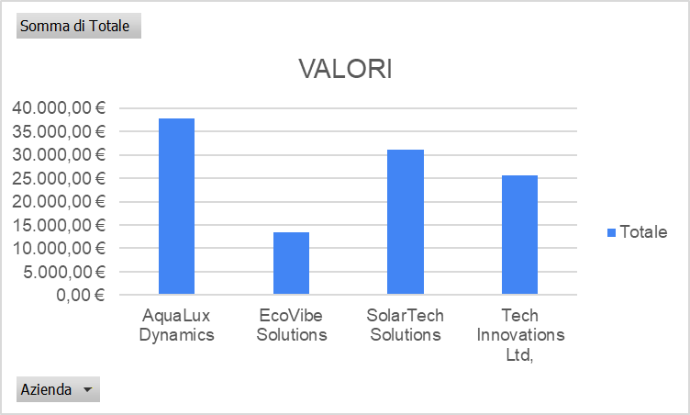
VALORI
Etichette di riga | Somma di Totale
Acqua | 12,600.00 €
Cibo | 10,200.00 €
Crema | 13,125.00 €
Infinito | 9,750.00 €
Orizzonte | 11,550.00 €
Pannelli | 9,800.00 €
Pianeta | 12,000.00 €
Quanti | 7,500.00 €
Tecnologia | 7,875.00 €
Vibrazione | 13,500.00 €
Totale complessivo | 107,900.00 €

